Foglio5
La seguente tabella presenta la distribuzione dei comuni marchigiani per classi di ampiezza demografica:
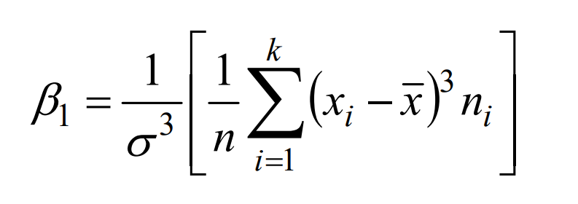
Ampiezza demografica | Numero di comuni
(in migliaia)
Meno di 1 | 48
1-2 | 49
2-5 | 76
5-30 | 54
Oltre 30 | 12
Totale | 239

1.Calcolare il rapporto di concentrazione della popolazione nei comuni marchigiani e rappresentare la spezzata di Lorenz.
2.Si calcoli l’ampiezza mediana.
3. Quale dovrebbe essere il numero residenti di ciascun comune nel caso di equidistribuzione?
4. Calcolare l'indice di asimmetria di Fisher
5. Calcolare l’indice di asimmetria basato sulle statistiche d’ordine.

